steel_grade
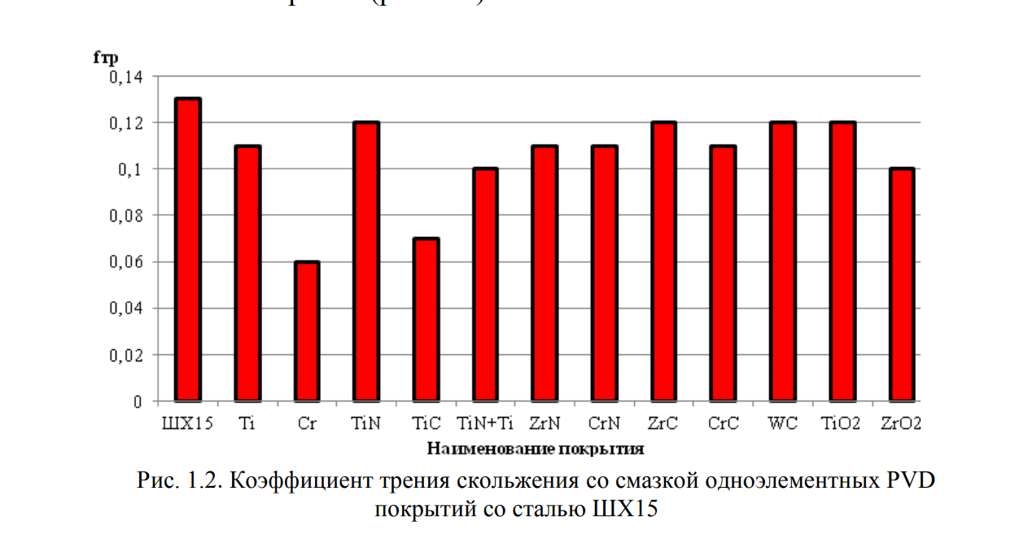
steel_grade | p | fr_c_min | fr_c_max | Сылка трение
55СМ5ФА | 7800
95X18Ш | 7750
ШХ15 | 7812 | 0.06 | 0.13 | https://rep.bntu.by/bitstream/handle/data/9041/36-41.pdf?sequence=1&isAllowed=y
ЭИ-347 | 8790

